Table 2
PROGRAMA INGENIERÍA DE SISTEMAS HORARIO DE SEGUNDO SEMESTRE - PRIMER PERÍODO ACADÉMICO DE 2026 Reforma 2401
Recuerden que deben matricular un grupo de formación humana
HORA | LUNES | MARTES | MIÉRCOLES | JUEVES | VIERNES
7:00 - 7:50 |  |  |  |  | FísicaMecánica Laboratorio (A3) - Òscar Yovanny Fajardo
7:50 - 8:40 |  | Álgebra Lineal (A1) - José Luis Vivas Frontana |  | Producción y Comprensión Textual II - Raquel Leottau Díaz | FísicaMecánica Laboratorio (A3) - Òscar Yovanny Fajardo
8:40 - 9:30 | Cálculo Integral (A1) - Guillermo Luis Muñoz Rodríguez | Álgebra Lineal (A1) - José Luis Vivas Frontana | Cálculo Integral (A1) - Guillermo Luis Muñoz Rodríguez | Producción y Comprensión Textual II - Raquel Leottau Díaz | Programación Básica (B1) - Nohemy Castro Genes (Lab de Redes B) Programación Básica (C1) - David Franco Borré - Lab de Redes y Telemática
9:30 - 10:20 | Cálculo Integral (A1) - Guillermo Luis Muñoz Rodríguez |  | Cálculo Integral (A1) - Guillermo Luis Muñoz Rodríguez | Álgebra Lineal (A1) - José Luis Vivas Frontana | Programación Básica (B1) - Nohemy Castro Genes (Lab de Redes B) Programación Básica (C1) - David Franco Borré - Lab de Redes y Telemática
10:20 - 11:10 | Programación Básica (A1) - Johanny Valencia Sánchez - Laboratorio de Ingeniería de Software Programación Básica (C1) - David Franco Borré - Lab | Física Mecánica Teoría - Grupo A1 - Javier Montoya Martínez | Programación Básica (B1) - Nohemy Castro Genes (Laboratorio de Ingeniería de Software) Programación Básica (A1) - Johanny Valencia Sánchez - Lab de Redes A | Álgebra Lineal (A1) - José Luis Vivas Frontana
11:10 - 12:00 | Programación Básica (A1) - Johanny Valencia Sánchez - Laboratorio de Ingeniería de Software Programación Básica (C1) - David Franco Borré - Lab | Física Mecánica Teoría - Grupo A1 - Javier Montoya Martínez | Programación Básica (B1) - Nohemy Castro Genes (Laboratorio de Ingeniería de Software) Programación Básica (A1) - Johanny Valencia Sánchez - Lab de Redes A
12:00 - 12:50
1:00 - 1:50 | Cálculo Integral (B1) - Deivinso Villa Moncaris | Cálculo Integral (B1) - Deivinso Villa Moncaris |  | Formación Humana I (Sólo debe escoger un grupo de formación humana I - Ver la oferta de cursos en el cuadro al final del horario). Sugerido: Desafío digitales y la lucha de la atención a las sociedades actuales - Isela Davina Caro Hernández | Física Mecánica Laboratorio (A1) - Julio César Arrieta Pastrana
1:50 - 2:40 | Cálculo Integral (B1) - Deivinso Villa Moncaris | Cálculo Integral (B1) - Deivinso Villa Moncaris | Inglés II (A1) - Jorge Royero | Formación Humana I (Sólo debe escoger un grupo de formación humana I - Ver la oferta de cursos en el cuadro al final del horario). Sugerido: Desafío digitales y la lucha de la atención a las sociedades actuales - Isela Davina Caro Hernández | Física Mecánica Laboratorio (A1) - Julio César Arrieta Pastrana
2:40 - 3:30 | Física Mecánica Teoría - Grupo A1 - Javier Montoya Martínez |  | Inglés II (A1) - Jorge Royero | Física Mecánica Laboratorio (A2) - Javier Montoya Martínez | Álgebra Lineal (B1) - Randy Zabaleta M
3:30 - 4:20 | Física Mecánica Teoría - Grupo A1 - Javier Montoya Martínez | Álgebra Lineal (B1) - Randy Zabaleta M | Inglés II (A1) - Jorge Royero | Física Mecánica Laboratorio (A2) - Javier Montoya Martínez | Álgebra Lineal (B1) - Randy Zabaleta M
4:20 - 5:10 |  | Álgebra Lineal (B1) - Randy Zabaleta M | Inglés II (A1) - Jorge Royero
5:10 - 6:00
Inglés II (B1) - Rafael Puello Romero: Jueves de 1 a 4:20 p.m.
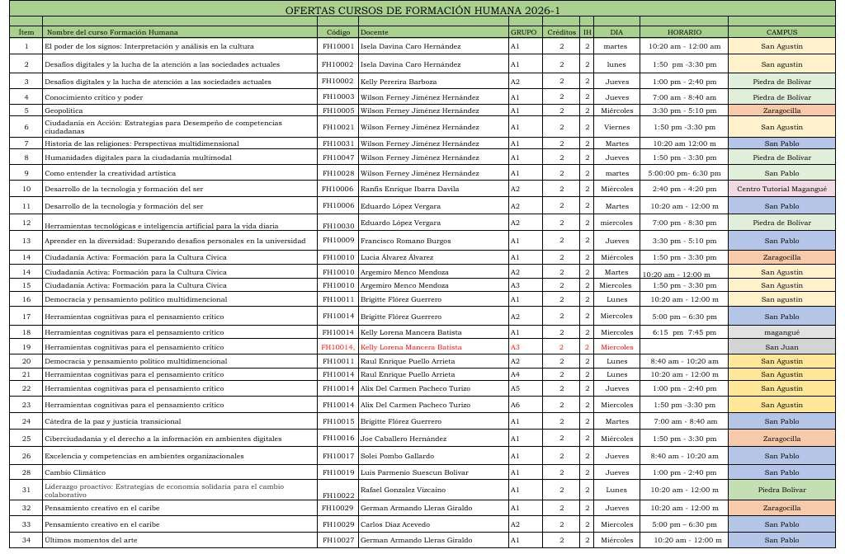
En segundo semestre deben matricular un grupo de Formación Humana I. Esta es la oferta de cursos:

